Einstieg
Einstieg: Excel-Formeln

Wenn eine Zelle mit "=" beginnt, behandelt Excel den Inhalt als Formel.
In den Formeln kann man rechnen, schauen Sie sich z.B. mal diese Inhalte an. Stern (*) steht für Multiplikation, Slash (/) für Division.

3 | 12 | 1.3333333333

Anstatt Zahlen einzugeben, kann man bei Formel auch die Koordinaten einer anderen Zelle nutzen. Schauen Sie diese beiden Zellen an.
2 | 6

Zusätzlich kann man Funktionen gebrauchen, wie z.B. sum(). ACHTUNG: Excel übersetzt die Funktionen in andere Sprachen, also vielleicht heisst die Funktion bei Ihnen "summe()".
20 | 5 | 25
3 | 4 | 5 | 1 | 77 | 90

Sie sind sicher einverstanden, dass die Formel des letzten Beispiels etwas unschön ist.
Viele dieser Funktionen können auch mit Koordinaten für ganze Bereiche umgehen.
Hier nochmal dasselbe Beispiel einfacher geschrieben:
3 | 4 | 5 | 1 | 77 | 90
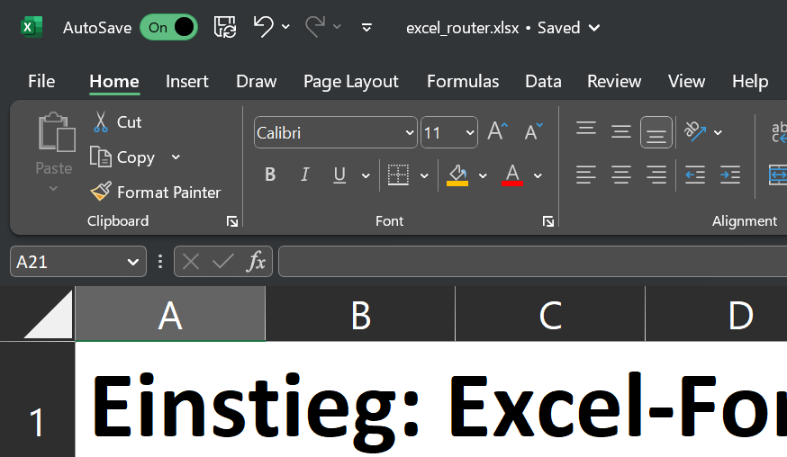

Um weitere Funktionen zu finden, drücken
Sie oben auf das "fx"-Symbol

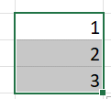
 |  |  |  |  |  |  |  |  |  |  | 1
 |  |  |  |  |  |  |  |  |  |  | 2
 |  |  |  |  |  |  |  |  |  |  | 3
Excel kann Zellen automatisch erweitern.
Wenn Sie einen Bereich markieren, erscheint
rechts unten ein kleines Quadrat. Gehen Sie mit
der Maus in die Nähe und Ihr Cursor verwandelt sich
in ein schwarzes Kreuz. Ziehen Sie den Bereich weiter
und Zahlen sowie Formeln werden automatisch ergänzt.

Markieren Sie diese Zahlenreihen und erweitern Sie sie nach rechts:
1 | 2 | 3 | 4
3 | 4 | 5 | 6

Markieren Sie diese Formeln und erweitern Sie sie nach rechts:
3 | 8

Jetzt sind Sie dran!

Lösen Sie folgende Aufgaben |  |  | Inputs sind orange |  | Ihre Formel / das Ergebnis ist gelb |  |  |  | Zwischenergebnisse sind hellblau

1.) Summieren Sie diesen ganzen Bereich:
12 | 13 | 5
15 | 17 | 1
16 | 1 | 2

2.) Finden Sie die kleinste Zahl mit der Funktion min()
12 | 13 | 5
15 | 17 | 2
16 | 4 | 3

3.) Dividieren Sie die erste Zahl durch die zweite mit deren Koordinaten:
192312 | 36

4.) Summieren Sie die Ergebnisse aller Substraktionen
Zahlenbeispiel
 | 12 |  | 56 | 15 | 35 | 17 | 547 | 168 | 11
 | 5 |  | 45 | 7 | 26 | 9 | 451 | 134 | 8
12-5= | 7 |  |  |  |  |  |  |  |  | <- Summe aller blauen Zwischenergebnisse

5.) Nutzen Sie die Funktion if(), auf Deutsch wenn(), um die "Zahlen sind gleich!" auszugeben, wenn beide Zahlen gleich sind, oder "Zahlen sind ungleich!", wenn sie ungleich sind.
3 | 3

6.) Überprüfen Sie, ob alle Zahlenpaare in den Zeilen gleich sind
Tipp: Sie können den Wert mit if() / wenn() auf 0 oder 1 setzen

4 | 4
6 | 6
9 | 9
1 | 1
7 | 7
5 | 5
1 | 1
3 | 3
8 | 8
4 | 4
1 | 1
2 | 2
7 | 7
Wie viele sind gleich?
Sind alle gleich? |  | Ja/Nein |  | Tipp: Es gibt eine Funktion, um die Anzahl Reihen eines Bereichs zu zählen.

7.) Nutzen Sie die Funktion dec2bin() und bin2dec(), um Dezimalzahlen zu Binärzahlen umzurechen und wieder zurück.

Dezimal |  | Binär |  | Dezimal
5 |  | 101 |  | 5
1
2
3
4
12
33
41
56

8.) dec2bin() hat ein Argument, um eine fixe Anzahl Ziffern auszugeben.
Können Sie folgende Zahlen in Binär ausgeben, sodass immer 8 Ziffern geschrieben werden?

75
48
41
66
51
28
62
57

9.) Was ist die grösste Zahl, die mit 8 Binärziffern gespeichert werden kann?

10.) Mit der Funktion rand() können Sie Zufallszahlen generieren zwischen 0 und 1. Mit round() können Sie Zahlen runden.
Können Sie mir eine Tabelle von 10*10 Zufallszahlen zwischen 1 und 100 generieren?

Richtig erweitern

Excel kann Zellen automatisch erweitern, zB erweitern Sie den orangen Bereich ins Gelbe
und schauen Sie, wie sich die Koordinaten automatisch richtig erweitert haben.
1 | 2 | 3 | 4 | 5 | 6 | 7 | 8
1 | 2 | 3 | 4

Nun kann man steuern, wie sich die Koordinaten erweitern. Setzen Sie dazu ein $-Zeichen
vor den Buchstaben oder die Zahl der Koordinaten, um diese fix zu halten.
Versuchen Sie ins blaue Feld eine Formel zu schreiben, die Sie dann einfach erweitern können, sodass ALLE Zahlen mit dem Multiplikator
im roten Feld multipliziert werden.

Multiplikator | 1 | 2 | 3 | 4 | 5 | 6 | 7
5 | 5

Ändern Sie die Formel nun so ab, dass Sie das blaue Feld auf den ganzen gelben Bereich erweitern können und immernoch alles stimmt!

Multiplikatoren | 1 | 2 | 3 | 4 | 5 | 6 | 7
5 | 5
4
7
1
8

Binäre Erklärung
Netzwerkteil
(definiert durch Subnetmaske)
 |  |  |  |  |  |  |  |  |  |  |  |  |  |  |  |  | Dezimal | Binär
Byte | 1 |  | 2 |  | 3 |  | 4 |  | 1 |  | 2 |  | 3 |  | 4
Meine IP | 192 | . | 168 | . | 6 | . | 6 | Binär | 11000000 | . | 10101000 | . | 00000110 | . | 00000110
Subnet-Maske | 255 | . | 255 | . | 254 | . | 0 | Binär | 11111111 | . | 11111111 | . | 11111110 | . | 00000000
 |  |  |  |  |  |  |  |  |  |  |  |  |  |  |  | Die Subnetmaske zieht also eine klare Grenze.
 |  |  |  |  |  |  |  |  |  |  |  |  |  |  |  | Sie muss deswegen aus einer Serie '1' sein und dann nur noch '0'.
 |  |  |  |  |  |  |  |  |  |  |  |  |  |  |  | Subnetmasken mit mehr als einer Grenze zwischen '1' zu '0' sind ungültig!
👆 daraus kann man das gesamte Netzwerk herleiten: |  |  |  |  |  |  |  |  |  |  |  |  |  |  |  | Die einzigen möglichen Dezimalzahlen sind:
Netzwerk-Adresse (tiefste Adresse) | 192 | . | 168 | . | 6 | . | 0 | Binär | 11000000 | . | 10101000 | . | 00000110 | . | 00000000
1. IP für Gerät (oft der Gateway) | 192 | . | 168 | . | 6 | . | 1 | Binär | 11000000 | . | 10101000 | . | 00000110 | . | 00000001 |  | 255 | 11111111
2. IP für Gerät (oft der Gateway) | 192 | . | 168 | . | 6 | . | 2 | Binär | 11000000 | . | 10101000 | . | 00000110 | . | 00000010 |  | 254 | 11111110
 |  |  |  |  |  |  |  |  |  |  |  |  |  |  |  |  | 252 | 11111100
…alle weiteren IPs die Geräte… |  |  |  |  |  |  |  |  |  |  |  |  |  |  |  |  | 248 | 11111000
 |  |  |  |  |  |  |  |  |  |  |  |  |  |  |  |  | 240 | 11110000
Letzte IP für Gerät | 192 | . | 168 | . | 7 | . | 253 | Binär | 11000000 | . | 10101000 | . | 00000111 | . | 11111101 |  | 224 | 11100000
Letzte IP für Gerät | 192 | . | 168 | . | 7 | . | 254 | Binär | 11000000 | . | 10101000 | . | 00000111 | . | 11111110 |  | 192 | 11000000
Broadcast-Adresse (höchste Adresse) | 192 | . | 168 | . | 7 | . | 255 | Binär | 11000000 | . | 10101000 | . | 00000111 | . | 11111111 |  | 128 | 10000000
 |  |  |  |  |  |  |  |  |  |  |  |  |  |  |  |  | 0 | 00000000

Welche IP-Adressen gehören also zum gleichen Netzwerk?
IP-Adresse | 192 | . | 168 | . | 6 | . | 13 | Binär | 11000000 | . | 10101000 | . | 00000110 | . | 00001101
👆 daraus ergibt sich folgende Netzwerkadresse: | 192 | . | 168 | . | 6 | . | 0 |  | 11000000 | . | 10101000 | . | 00000110 | . | 00000000
IP-Adresse | 192 | . | 168 | . | 7 | . | 41 | Binär | 11000000 | . | 10101000 | . | 00000111 | . | 00101001
👆 daraus ergibt sich folgende Netzwerkadresse: | 192 | . | 168 | . | 6 | . | 0 |  | 11000000 | . | 10101000 | . | 00000110 | . | 00000000
IP-Adresse | 192 | . | 168 | . | 8 | . | 255 | Binär | 11000000 | . | 10101000 | . | 00001000 | . | 11111111
👆 daraus ergibt sich folgende Netzwerkadresse: | 192 | . | 168 | . | 8 | . | 0 |  | 11000000 | . | 10101000 | . | 00001000 | . | 00000000
IP-Adresse | 10 | . | 168 | . | 1 | . | 51 | Binär | 00001010 | . | 10101000 | . | 00000001 | . | 00110011
👆 daraus ergibt sich folgende Netzwerkadresse: | 10 | . | 168 | . | 0 | . | 0 |  | 00001010 | . | 10101000 | . | 00000000 | . | 00000000
IP-Adresse | 192 | . | 168 | . | 50 | . | 23 | Binär | 11000000 | . | 10101000 | . | 00110010 | . | 00010111
👆 daraus ergibt sich folgende Netzwerkadresse: | 192 | . | 168 | . | 50 | . | 0 |  | 11000000 | . | 10101000 | . | 00110010 | . | 00000000

IP-Router
Glückwunsch: Sie sind ein Netzwerk-Router

Sie sind ein Router und an Ihnen sind verschiedene Netzwerke angeschlossen.

&
=
 | IP-Adresse der Schnittstelle |  |  |  |  |  |  | Subnet Maske der Schnittstelle |  |  |  |  |  |  | Netzwerkadresse an der Schnittstelle |  |  |  | IP-Paket hierhin?
Schnittstelle 1 | 192 | . | 12 | . | 2 | . | 1 | 255 | . | 255 | . | 255 | . | 0 | 192 | 12 | 2 | 0 | Ja
Schnittstelle 2 | 192 | . | 168 | . | 122 | . | 1 | 255 | . | 255 | . | 0 | . | 0 | 192 | 168 | 0 | 0 | Nein
Internet | Leiten Sie IP-Pakete zum Internet-Service-Provider (Swisscom, Sunrise), wenn Sie nicht zu den anderen Netzwerken gehören. |  |  |  |  |  |  |  |  |  |  |  |  |  |  |  |  |  | Nein

Jetzt erhalten Sie ein IP-Paket - wohin damit?
Grundidee: Wir schauen, ob durch ein Bitwise AND (&) mit der gleichen Subnetmaske nochmal die gleiche Netzwerkadresse entsteht. Falls ja, ist es das gleiche Netzwerk!
=
&
 | Zieladresse des erhaltene Pakets |  |  |  |  |  |  | Subnet Maske der Schnittstelle (Kopie) |  |  |  |  |  |  | Errechnete Netzwerkadresse |  |  |  | Byte-weise Vergleich mit Original |  |  |  | Summe | Summe=4 ? | Anzahl "4" bei Summe | Anzahl = 0?
Ziel-IP-Adresse im Paket | 192 | . | 12 | . | 2 | . | 12 | 255 | . | 255 | . | 255 | . | 0 | 192 | 12 | 2 | 0 | 1 | 1 | 1 | 1 | 4 | Ja
 |  |  |  |  |  |  |  | 255 | . | 255 | . | 0 | . | 0 | 192 | 12 | 0 | 0 | 1 | 0 | 1 | 1 | 3 | Nein
 |  |  |  |  |  |  |  |  |  |  |  |  |  |  |  |  |  |  |  |  |  |  |  |  | 1 | Nein

Internet
Schnittstelle 2
Schnittstelle 1

